Sheet1
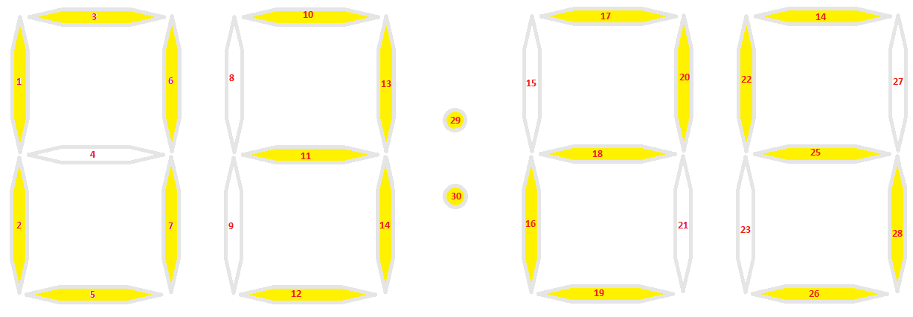
 | Posição | 2
 | Formula | 6 |  | Formula = ((posicao - 1 ) * 7) -1 ;

1 | 6 | 7
2 | 2 | 3 | 4 | 5 | 6
3 | 3 | 4 | 5 | 6 | 7
4 | 1 | 4 | 6 | 7
5 | 1 | 3 | 4 | 5 | 7
6 | 1 | 2 | 4 | 5 | 7
7 | 3 | 6 | 7
8 | 1 | 2 | 3 | 4 | 5 | 6 | 7
9 | 1 | 3 | 4 | 6 | 7
10 | 1 | 2 | 3 | 5 | 6 | 7
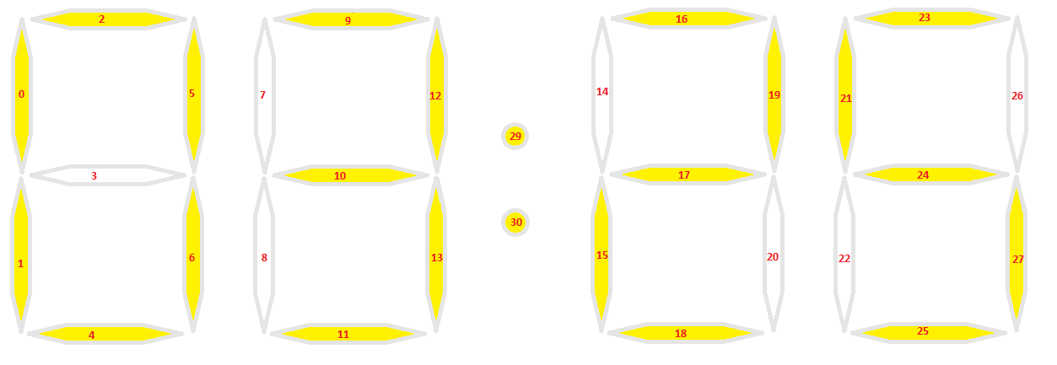
1 | 12 | 13
2 | 8 | 9 | 10 | 11 | 12
3 | 9 | 10 | 11 | 12 | 13
4 | 7 | 10 | 12 | 13
5 | 7 | 9 | 10 | 11 | 13
6 | 7 | 8 | 10 | 11 | 13
7 | 9 | 12 | 13
8 | 7 | 8 | 9 | 10 | 11 | 12 | 13
9 | 7 | 9 | 10 | 12 | 13
10 | 7 | 8 | 9 | 11 | 12 | 13

